スポンサー公告
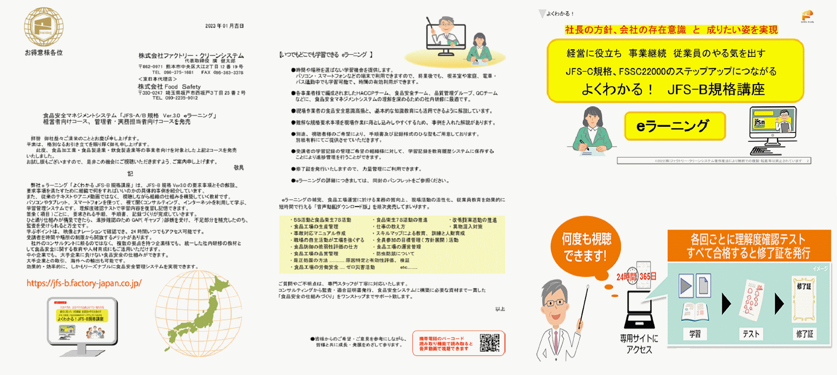

hy_food-safety@kxf.biglobe.ne.jp

hy_food-safety@kxf.biglobe.ne.jp
モニターを募集します。
興味ある方は このチャンスに応募してください。

hy_food-safety@kxf.biglobe.ne.jp

5 ノロウイルス関連情報
ノロウイルス指数平年同等 散発事故発生 |  |  |  |  |  |  |  | 出典:東京都感染症情報センター
 |  |  |  |  |  |  |  | （最近５年間の週値の比較）
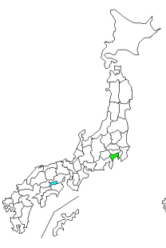
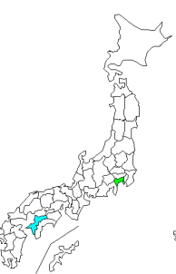
東京都は レベル 3 全国平均 (レベル3) 7.89

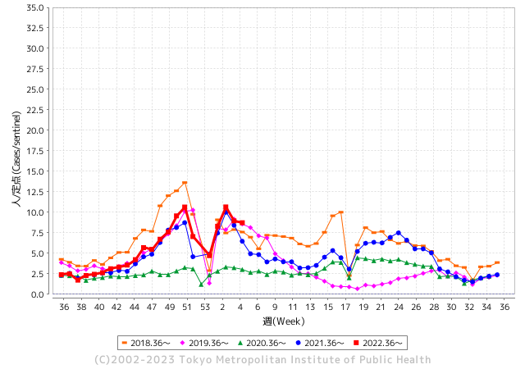
散発事故事例の報告例年より一ヵ月早い

 |  |  |  |  |  |  |  |  |  |  |  | レベル5

 |  |  |  |  |  |  |  |  |  |  |  | レベル4

 |  |  |  |  |  |  |  |  |  |  |  | レベル3

 |  |  |  |  |  |  |  |  |  |  |  | レベル2
GⅡ 4週 5例 |  |  |  |  | GⅡ 5週 4例 |  |  |  |  |  |  | レベル1
地方衛生研究所情報 |  |  | 傾向 |  | 出典：地方衛生研究所ネットワーク
★各地でノロウイルスが流行しています |  |  |  |  |  |  |  | http://idsc.tokyo-eiken.go.jp/diseases/gastro/gastro/
 |  |  |  | 流行警報 | 警戒警報
 | 2023-02-12 |  | 低散発 | 定点観測値 |  | ▲:減少 | 今週のニュース（Noroｖｉｒｕｓ） (2/6-2/12)
都道府県名 | 流行 ☆増加 ★減少☆★1つで約1ポイント |  |  | 2023/4週 | 2023/5週 | 対前週 | 大量発症事故（業種／内容） 今週 , 色抜き(先週) |  |  |  | ニュースソース | 日時
北海道 | ★ |  |  | 3.09 | 2.6 | ▲ 0.49 | 函館の保育所でノロウイルス２９人発症 - 函館新聞デジタル 市立函館保健所は１０日、函館市内の保育所でノロウイルスが原因とみられる集団感染性胃腸炎が発生したと発表した. |  |  |  | 函館新聞デジタル | 2023-02-10 | 北海道
青森県 | ☆☆ |  |  | 7.05 | 9.38 | 2.33 |  |  |  |  |  |  | 青森県
岩手県 | ☆☆ |  |  | 8.15 | 9.93 | 1.78 | 盛岡市でインフルエンザの流行が再び注意報のレベルを超え、県全体でも前の週の３倍以上に増えました。 県内では、ノロウイルスなどによる感染性胃腸炎も、去年を上回るペースで相次いでいます。 |  |  |  | 岩手newsweb | 2023-02-09 | 岩手県
宮城県 | ☆☆ |  |  | 8.16 | 10.07 | 1.91 |  |  |  |  |  |  | 宮城県
秋田県 | ☆☆ |  |  | 4.73 | 6.39 | 1.66 |  |  |  |  |  |  | 秋田県
山形県 | ☆☆☆ |  |  | 8.07 | 11.76 | 3.69 |  |  |  |  |  |  | 山形県
福島県 | ☆ |  |  | 7.2 | 7.62 | 0.42 | 先月末、福島市の弁当店が販売した弁当を食べた複数の人が、下痢やおう吐などの症状を訴えていることが分かりました。 体調不良を訴えている人はこれまでに７６人に上っていて、福島市は、この店を３日から３日間の営業停止処分にしました。 |  |  |  | NHK | 2023-02-03 | 福島県
茨城県 | ☆ |  |  | 5.33 | 6.11 | 0.78 | 水戸市は1日、市南部の市立小学校2校で感染性胃腸炎の集団感染があったと発表した。同市姫子の梅が丘小と同市見川町の緑岡小で、1月31日までに複数の児童と職員が症状を訴えた。市保健所で検体を調べたところ、いずれもノロウイルスを検出した。症状を訴えたのは梅が丘小で児童50人と職員4人、緑岡小で児童64人と職員3人。両校とも重症者はなく、全員快方に向かっている。 |  |  |  | 茨木新聞 | 2023-02-01 | 茨城県
栃木県 | ☆ |  |  | 8.17 | 8.29 | 0.12 | 県のまとめによりますと、県内でノロウイルスが原因と見られる感染性胃腸炎と診断された患者は、先月２９日までの１週間で３９２人にのぼっていて、４週連続で増加しています。 このため県は、先月１９日に「ノロウイルス食中毒特別警戒情報」を出して予防策を徹底するように呼びかけています。 |  |  |  | NHK | 2023-02-08 | 栃木県
群馬県 | ★ |  |  | 8.92 | 8.91 | ▲ 0.01 | 加熱不十分な給食を提供、小中学校と幼稚園の11施設で 群馬・高崎市吉井地区 とんかつ店の出前でノロウイルス食中毒 群馬・高崎市 · |  |  |  | 上毛新聞社 | 2023-02-07 | 群馬県
埼玉県 | ★ |  |  | 9.48 | 8.61 | ▲ 0.87 | 食品衛生法第6条違反 令和5年2月4日（土曜日）に上記営業施設において調理提供された食事を喫食した19名中14名に対して、おう吐、下痢、発熱等を主症状とするノロウイルスによる健康被害を生じさせた。 |  |  |  | 埼玉県公表 | 2023-02-09 | 埼玉県
千葉県 | ★ |  |  | 8.89 | 8.67 | ▲ 0.22 |  |  |  |  |  |  | 千葉県
東京都 | ★ |  |  | 8.95 | 8.73 | ▲ 0.22 | 多摩府中保健所は、本日、以下の理由により、本件を当該飲食店が1月28日（土曜日）及び1月29日（日曜日）に調理、提供した食事を原因とする、ノロウイルスによる食中毒と断定した。患者の共通食は、当該飲食店が調理、提供した食事のほかにはなかった。 複数の患者及び従事者のふん便、拭き取り検体並びに検食からノロウイルスを検出した。 |  |  |  | 東京都公表 | 2023-02-08 | 東京都
神奈川県 | ☆ |  |  | 8.57 | 8.71 | 0.14 |  |  |  |  |  |  | 神奈川県
新潟県 | ☆ |  |  | 6.18 | 6.38 | 0.20 |  |  |  |  |  |  | 新潟県
富山県 | ☆ |  |  | 10.97 | 12.28 | 1.31 | 富山県は９日、南砺市上川崎の飲食店「古瀬商店」が提供した弁当を食べた１０歳未満から７０代までの男女１３人がノロウイルスによる食中毒になったと発表した。８人が同市内の医療機関を受診し、全員が回復に向かっている。県は同店を９日から３日間の営業停止処分とした。県内の食中毒は今年３件目となる。 |  |  |  | 富山新聞 | 2023-02-09 | 富山県
石川県 | ★ |  |  | 11.97 | 11.72 | ▲ 0.25 |  |  |  |  |  |  | 石川県
福井県 | ★ |  |  | 6.61 | 6.3 | ▲ 0.31 |  |  |  |  |  |  | 福井県
山梨県 | ★ |  |  | 10.71 | 10.42 | ▲ 0.29 | 甲府市内の認定こども園など2か所で、ノロウイルスの集団感染が発生しました。 甲府市内では今シーズン初めてです。2つの施設では1月に入り、職員と園児合わせて27人が嘔吐や下痢などの症状を訴え、このうち13人からノロウイルスが検出されました。 |  |  |  | テレビ山梨 | 2023-01-31 | 山梨県
長野県 | ★ |  |  | 10.78 | 9.81 | ▲ 0.97 |  |  |  |  |  |  | 長野県
岐阜県 | ★ |  |  | 4.11 | 3.75 | ▲ 0.36 |  |  |  |  |  |  | 岐阜県
静岡県 | ☆☆ |  |  | 7.36 | 8.96 | 1.60 |  |  |  |  |  |  | 静岡県
愛知県 | ☆ |  |  | 5.79 | 6.52 | 0.73 | 本日、飲食店「魚政支店」（若宮町）を食中毒の原因施設と断定し、この施設に対し営業禁止を命じました。 患者は現在、令和5年1月30日（月曜日）から令和5年1月31日（火曜日）の間に当該施設で調理された弁当を摂食した9グループ25人のうち14人で、重症者は確認されておりません。 ・ 患者の症状はノロウイルス食中毒と一致しました。 |  |  |  | 岡崎市公表 | 2023-02-08 | 愛知県
三重県 | ☆ |  |  | 5.2 | 6.07 | 0.87 |  |  |  |  |  |  | 三重県
滋賀県 | ☆ |  |  | 5.56 | 6 | 0.44 |  |  |  |  |  |  | 滋賀県
京都府 | ★ |  |  | 5.8 | 5.59 | ▲ 0.21 |  |  |  |  |  |  | 京都府
大阪府 | ☆ |  |  | 6.66 | 6.88 | 0.22 | 堺市は3日、障害者支援施設「陵東館長曽根」（北区長曽根町）で1月29日、集団食中毒が発生したと発表した。ノロウイルスが原因とみられ、入所者16人に下痢や嘔吐（おうと）の症状があった。既に全員回復したという。 市保健所によると、16人のうち4人と施設の調理場で給食を調理した1人の便からノロウイルスを… |  |  |  | 毎日新聞 | 2023-02-04 | 大阪府
兵庫県 | ☆ |  |  | 8.81 | 9.71 | 0.90 |  |  |  |  |  |  | 兵庫県
奈良県 | ☆ |  |  | 4.97 | 6.35 | 1.38 |  |  |  |  |  |  | 奈良県
和歌山県 | ☆☆ |  |  | 4.47 | 6.07 | 1.60 | 行政ファイル：有田のグループホームでノロウイルス ／和歌山 - 毎日新聞 県は6日、有田市の「グループホーム有田ささゆり」で入所者と職員計15人が嘔吐（おうと）や下痢などの症状を訴え、うち10人からノロウイルスが検出されたと ... |  |  |  | 毎日新聞 | 2023-02-07 | 和歌山県
鳥取県 | ☆ |  |  | 7.63 | 8 | 0.37 |  |  |  |  |  |  | 鳥取県
島根県 | ☆ |  |  | 7.61 | 8.26 | 0.65 |  |  |  |  |  |  | 島根県
岡山県 | ★ |  |  | 7.65 | 7.31 | ▲ 0.34 |  |  |  |  |  |  | 岡山県
広島県 | ☆ |  |  | 8.99 | 9.65 | 0.66 | 福山市によりますと今月３日、福山市三吉町にある県の福山庁舎総務事務所から「胃腸炎の症状が出ている職員が複数人いる」「庁舎内の食堂を利用している」と保健所に連絡がありました。市などによりますと今月１日、食堂が提供したランチメニューを食べた２０代～６０代の男女２７人が下痢や発熱、嘔吐などの症状を訴え、この内１５人からノロウイルスが検出されたということです。市は７日この施設に対し、営業禁止の処分を行いました。 |  |  |  | テレビ新広島 | 2023-02-07 | 広島県
山口県 | ☆☆☆ |  |  | 6.89 | 9.53 | 2.64 | 山口県は9日、岩国市の高齢者施設で感染性胃腸炎の集団発生があったと発表した。今季の発生は2件目。2～9日、入所者20人と職員3人の計23人が下痢や嘔吐（おうと）、発熱の症状を訴えた。うち1人はノロウイルスの陽性が確認された。重症者はいないという。 |  |  |  | 中国新聞社 | 2023-02-10 | 山口県
徳島県 | ☆☆ |  |  | 5.78 | 7.22 | 1.44 |  |  |  |  |  |  | 徳島県
香川県 | ☆☆☆ |  |  | 12.54 | 15.25 | 2.71 |  |  |  |  |  |  | 香川県
愛媛県 | ☆☆☆ |  |  | 9.46 | 11.95 | 2.49 |  |  |  |  |  |  | 愛媛県
高知県 | ☆☆ |  |  | 6.96 | 8.44 | 1.48 |  |  |  |  |  |  | 高知県
福岡県 | ☆ |  |  | 5.29 | 6.41 | 1.12 | 福岡市は、博多区の施設で製造された弁当を食べた園児と職員あわせて８７人が食中毒のような症状を訴えていると発表しました。園児からはノロウイルスが検出されています。 今月８日、福岡市南区の幼稚園から「園児や職員が食中毒のような症状を訴えている」と保健所に連絡がありました。 |  |  |  | RKB毎日放送 | 2023-02-11 | 福岡県
佐賀県 | ★ |  |  | 2.83 | 2.57 | ▲ 0.26 |  |  |  |  |  |  | 佐賀県
長崎県 | ★ |  |  | 5 | 4.59 | ▲ 0.41 | 県によりますと、今月３日、この飲食店が調理した恵方巻を食べた西海市内の会社の職員とその家族のうち２５人が、４日から６日にかけて嘔吐や下痢、高熱などを発症。さらに、３日に作られた恵方巻を食べた別のグループの７人も同じ症状が出たということです。有症者からはノロウイルスが検出されました。 |  |  |  | NIB長崎国際テレビ | 2023-02-10 | 長崎県
熊本県 | ☆ |  |  | 5.9 | 6.5 | 0.60 |  |  |  |  |  |  | 熊本県
大分県 | ☆☆☆ |  |  | 10.83 | 13.67 | 2.84 |  |  |  |  |  |  | 大分県
宮崎県 | ☆ |  |  | 12.19 | 13.56 | 1.37 |  |  |  |  |  |  | 宮崎県
鹿児島県 | ☆☆ |  |  | 7.83 | 10.2 | 2.37 |  |  |  |  |  |  | 鹿児島県
沖縄県 | ★ |  |  | 1.85 | 1.36 | ▲ 0.49 |  |  |  |  |  |  | 沖縄県
全国 | ☆ |  |  | 7.39 | 7.89 | 0.50
 |  |  |  |  |  |  |  |  |  |  | 7 | 10
 |  |  |  | 今週 |  |  | 管理レベル「1」
 |  | 先週に比べて全国平均は |  |  |  | 7.89 | ：先週より | 0.50
 |  | 東京都は |  |  |  | 8.73 | ：先週より | ▲ 0.22
 |  | 最高指数は |  |  | 香川県 | 15.25 | 全国で10.00を超える都道府県数は |  | 10ヶ所 | 増減 | 3

3 | 11月ー3月中 施設の所在市町村で流行・ 食中毒が複数件報告される 定点観測値が5.00～10.00 |  |  |  |  | 【情報共有】業界・地域のニュースを掲示して、注意を促す 【常設】（次亜塩素系消毒剤)、うがい薬(イソジン） 【行動】出勤時、休憩後、退社時に手洗いの指示と徹底 【体調管理】健康状態の聞き取り、対応記録 予防的検査の実施、健康保菌者への生活指導、待機指示 【訓練】嘔吐物処理の実施訓練 【お客様・パートナー】客、納品業者に体調不良者がある場合には日報に記録

5 衛生訓話
毎週 ひとつ 覚えていきましょう
今週のお題 (ノロウイルスの排菌期間は意外と長い！)
↓ 職場の先輩は以下のことを理解して わかり易く 指導しましょう ↓
何故 ノロウイルスの検査が必要なのか (陰性になっても安全ではない)
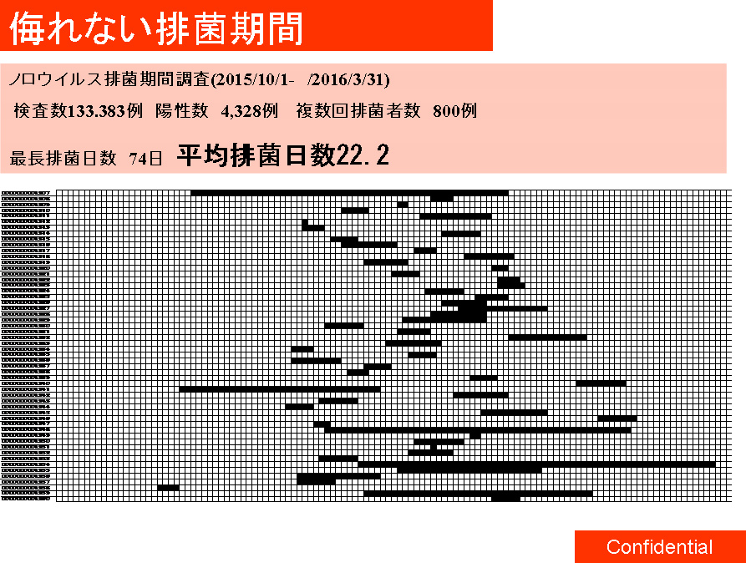

 |  | 最初に陽性を確認した検査日から、陰性になった日までを、 ここでは排菌期間と定義しました。 ★排菌期間は、最長で74日、平均で22.2日 ノロウイルスが排菌され、検査で陽性と確認されました。 このことからノロウイルス感染後１ヶ月は、感染源になる可能性があるので注意が必要です。 ★検査で陰性になっても、しばらくは陽性に転換する場合があり注意が必要です。 ・丁寧な手洗いをする ・用便後のトイレを確認し、汚れがあれば塩素系消毒をする ・ドアノブ、手すりなど人が触れるものすべてに注意を払う ・調理する際は、食材や調理器具を素手で触れることを避ける ・生食するものを調理・提供作業をしない ・入浴は最後にする ・下着は塩素系漂白剤で消毒してから洗濯する ウイルスは細菌よりはるかに小さい、少しくらいの手洗いでは 落ちないと思ってください。

日

12/1 12/30 1/30

 | 解 説 ●遺伝子検査で陰性になっても、体内からノロウイルスがいなくなったということではありません。 検査は一定量のノロウイルスがないと陽性には なりません。体内の糞便は固形物で、ノロウイルスは均等に混じっていません。患部に直接触れる部分には多く、それ以外の部分には少ないのです。腸の動きは食後は活発で、睡眠時は不活発になります。検査用の便が、体内の状況をいつも正しく反映していないことも理解しておきましょう。 陽性者は自らが感染源になる危険があることを十分に意識しましょう。また調理責任者は、陰性となった者でも、しばらくは感染源になり得ると考えて、できれば直接的な調理に携わらないように監督してください。食品衛生法が改正され、基本的には従業員の専用トイレ設置義務が削除されました。これは大変危険なことです。従事者は出来る限り客用トイレを使用してはいけません。

5 新型コロナウイルス情報
 |  | 新規感染者数 146週目 |  |  |  | コロナは既にWITHの時代、今年の冬が付き合い方の結論か

地域人口当たりの感染率
・ ヨーロッパ 2.5/7億人 =36%
・ 北米 1.0/6億人 =17%
・ アジア 1.6/45億人 = 4%
・ 中南米 0.8/4億人 =20%
・ アフリカ他 0.7/16億人 = 5%
一連の新型コロナウイルスの感染状況から 感染源はアジア・アフリカに風土的に存在したウイルスで、歴史的に抗原接触が希薄であったヨーロッパ・南北アメリカ大陸で急速に感染拡大したと推察された。
*評価に値する政府のコロナ対策 第5回目ブースター接種の予定を明確にすべき時期!!
*世界は感染第6波リバウンドもピークインしている 今週は毎日17万人が新規感染状態。
 | 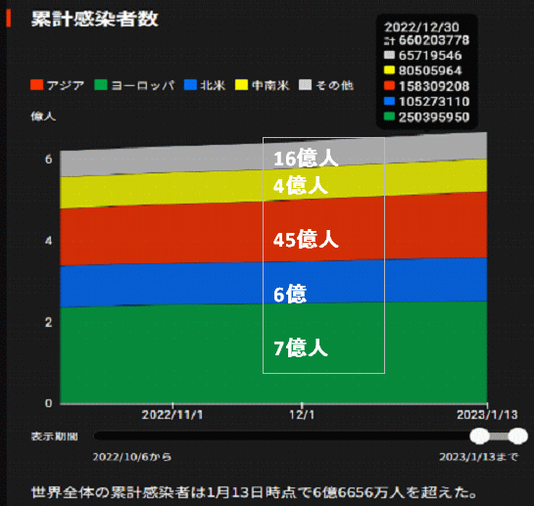
 |  | 今週の新型コロナ 新規感染者数 世界で120万人(対前週の増減 : 19万人減少)
 | 世界の新規感染者数: 120万人で感染持続 世界的にはコロナ感染は終息に向かい始めたといえる。 北半球は冬に向かいインフルエンザとの同時流行に警戒。
 | コロナ・ワクチン接種予定と内容 (元阿部首相と菅前首相の最大の功績)
 |  |  |  |  |  |  |  |  |  |  |  |  |  |  | >
世界の感染率は1.02% : 増減なし 65歳以上の高齢者に肺炎発症による重度化リスクが高い
)
 |  | Reported 2/12 6:20 (前週より120万人) 世界は感染 第五波は終息中、アジアでは一部拡大傾向
 |  | https://gisanddata.maps.arcgis.com/apps/opsdashboard/index.html#/bda7594740fd40299423467b48e9ecf6

世界の増加率が上昇
o BBX1・5
・ BQ1.1
 |  |  |  |  |  |  |  |  |  |  |  |  |  | 1,202,756
 |  |  | 現在の新型コロナウイルス感染者数 |  |  | 前週 | 患者数 | 対世界比% | 死者数 | 致死率 | 対前週増加率
 |  |  |  |  | Total | 671,616,116 | 672,818,872 | 100.0% | 6,853,585 | 1.02% | 100.2% | 前週からの増加数
 |  |  |  |  | 米国 | 102,590,201 | 102,846,777 | 15.3% | 1,114,377 | 1.1% | 100.3% |  | 1,202,756
 |  |  |  |  | カナダ | 4,570,310 | 4,579,631 | 0.7% | 50,919 | 1.1% | 100.2%
 |  |  |  |  | メキシコ | 7,381,305 | 7,400,848 | 1.1% | 332,580 | 4.5% | 100.3%
 |  |  |  |  | ブラジル | 36,866,283 | 36,932,532 | 5.5% | 697,674 | 1.9% | 100.2%
 |  |  |  | 感染制御地区 | ｱﾙｾﾞﾝﾁﾝ | 10,037,135 | 10,040,329 | 1.5% | 130,437 | 1.3% | 100.0%
 |  |  |  |  | チリ | 5,126,657 | 5,137,305 | 0.8% | 63,985 | 1.2% | 100.2%
 |  |  |  |  | 南アフリカ | 4,056,701 | 4,057,211 | 0.6% | 102,595 | 2.5% | 100.0%
 |  |  |  |  | トルコ | 17,042,722 | 17,042,722 | 2.5% | 101,492 | 0.6% | 100.0%
 |  |  |  |  | イラン | 7,564,663 | 7,565,367 | 1.1% | 144,779 | 1.9% | 100.0% | インド・中東では感染終息
 |  |  |  |  | インド | 44,684,475 | 44,685,219 | 6.6% | 530,750 | 1.2% | 100.0%
 |  |  |  |  | パキスタン | 1,576,343 | 1,576,464 | 0.2% | 30,640 | 1.9% | 100.0%
 |  |  |  |  | ロシア | 21,677,861 | 21,750,311 | 3.2% | 387,560 | 1.8% | 100.3%
 |  |  |  |  | スペイン | 13,740,531 | 13,748,918 | 2.0% | 118,976 | 0.9% | 100.1%
 |  |  |  |  | フランス | 39,741,331 | 39,764,042 | 5.9% | 165,578 | 0.4% | 100.1%
 |  |  |  |  | ドイツ | 37,822,577 | 37,907,312 | 5.6% | 166,763 | 0.4% | 100.2%
 |  |  |  | 感染拡大地区 | 日本 | 32,734,388 | 32,957,753 | 4.9% | 70,566 | 0.2% | 100.7% | 日本は、世界第一位の増加率1月は増加月 0コロナ政策変更で中国の感染状況が一気に悪化
 |  |  |  |  | 中国 | 4,903,507 | 4,903,517 | 0.7% | 100,922 | 2.1% | 100.0%

世界の第5波 BBX1-5

第一波 第二波 第三波 第四波 第五波

 |  |  |  |  |  |  |  |  | 冬に向かい

 | 日本の感染症BCPステージ
 | フェイズ別 対策立案
 | 1. 地域的に発生していない段階
 | 2. 地域、顧客所在地に感染者が確認された段階
 | 3. 地域住民、同居者の参加団体に感染者が確認された段階 |  |  |  |  |  |  |  |  |  |  |  | 企業内に感染者が発見された場合の対応と手順が具体的に用意されていないとパニックになる。 準備が大勢。ステークホルダーへの告知も当然前提。
 | 4 職場で複数の濃厚接触者が判明した段階
 | 5. 3で複数もしくは感染が拡大する段階
 | 6. 従業員もしくはその家族に感染確認の段階
 | 7. 5で感染が収まらない段階
 | 7. パンデミック(大流行)宣言の段階

 | ・組織・連絡体制 ・社内、社外
 | 緊急連絡網 所轄保健所、公共機関との連帯
 | 現状リスクｺﾐﾆｭケーション、顧客への情報開示
 | ・予防体制 消毒材、マスク備品準備、就業前後の除菌 検温と報告
 | ・診療体制 もしもの場合の相談医療先の確保、連絡
 | ・就業体制の見直対策 感染者の発症時の業務継続対応
 | 病院、介護・老人施設への入室時の対応、営業車両の洗浄
 | ・長期間休業に対する対策 従業員のケア

 | フェイズ | 緊急連絡網 | 消毒材 | マスク | 検温 | 行動履歴整理 | 保健所 医療機関 | 顧客連絡 | 就業 体制 | 入館チェック | 従業員ケア | PCR検査確認
 |  |  |  |  | 37.5℃↑
 | 1 | 〇 |  |  |  |  |  |  |  | 〇
 | 2 | 〇 | 〇 | 〇 | 〇 |  |  |  | 〇* | 〇 |  |  | *テレワーク、隔日出勤
 | 3 | 〇 | 〇 | 〇 | 〇 |  |  |  | 〇 | 〇 | 〇
対策 | 4 | 〇 | 〇 | 〇 | 〇 | 〇 | 〇 | ★ | 〇 | 〇 | 〇 | 〇 | 無症状なら１週間経過と就業制限
 | 5 | 〇 | 〇 | 〇 | 〇 | 〇 | 〇 | 〇 | 〇 | 〇 | 〇 | 〇
 | 6 | 〇 | 〇 | 〇 | 〇 | 〇 | 〇 | 〇 | 〇 | 〇 | 〇 | 〇
 | 7 | 〇 | 〇 | 〇 | 〇 | 〇 | 〇 | 〇 | 〇 | 〇 | 〇 | 〇

 |  |  |  |  |  |  |  | ★PCR+

5 感染症統計
届出感染症 第三類 腸管出血性大腸菌 |  |  |  |  |  |  |  |  |  |  |  |  |  | 届出感染症 第三類 細菌性赤痢菌
全国 報告数推移 医療機関からの届出数 |  |  |  |  |  |  |  |  |  |  |  |  |  | 全国 報告数推移 届出患者数（人）
 | 1月 | 2月 | 3月 | 4月 | 5月 | 6月 | 7月 | 8月 | 9月 | 10月 | 11月 | 12月 | 合計 |  | 1月 | 2月 | 3月 | 4月 | 5月 | 6月 | 7月 | 8月 | 9月 | 10月 | 11月 | 12月 | 合計
12-21年月平均 | 68 | 52 | 64 | 102 | 185 | 405 | 615 | 875 | 565 | 364 | 207 | 135 | 3,640 | 12-21年月平均 | 8 | 9 | 14 | 7 | 10 | 9 | 8 | 12 | 10 | 20 | 12 | 12 | 131
 |  | 今週 |  |  |  |  |  |  |  |  |  |  |  |  |  | 今週
 |  | 13 |  |  |  |  |  |  |  |  |  |  |  |  |  | 0
2023年 | 81 | 13 |  |  |  |  |  |  |  |  |  |  |  | 2023年 | 1
2022年 | 81 | 39 | 72 | 89 | 258 | 416 | 554 | 568 | 578 | 337 | 169 | 168 | 3,329 | 2022年 | 0 | 5 | 4 | 1 | 1 | 1 | 1 | 1 | 0 | 0 | 0 | 2 | 16
2021年 | 81 | 48 | 71 | 128 | 171 | 350 | 569 | 553 | 458 | 306 | 220 | 229 | 3,184 | 2021年 | 1 | 2 | 1 | 0 | 0 | 0 | 1 | 1 | 0 | 1 | 0 | 0 | 7
2020年 | 112 | 85 | 60 | 97 | 95 | 305 | 544 | 449 | 475 | 505 | 219 | 98 | 3,044 | 2020年 | 16 | 1 | 19 | 3 | 13 | 1 | 2 | 2 | 0 | 24 | 4 | 2 | 87
2019年 | 84 | 100 | 77 | 80 | 236 | 438 | 631 | 752 | 523 | 427 | 253 | 136 | 3,737 | 2019年 | 7 | 7 | 13 | 3 | 8 | 11 | 5 | 11 | 9 | 9 | 20 | 37 | 140
2018年10月3日、山梨県内の宿坊を利用した2グループ42名が赤痢にかかりました。使用水や従事者からは赤痢菌が検出されておらず現在のところ感染源は不明です。
2018年 | 41 | 44 | 67 | 103 | 311 | 415 | 539 | 1,165 | 534 | 297 | 205 | 92 | 3,813 | 2018年 | 9 | 22 | 18 | 9 | 21 | 14 | 6 | 13 | 7 | 81 | 31 | 37 | 268
埼玉県と群馬県の総菜店で販売されたポテトサラダを食べた人が腸管出血性大腸菌O157に感染した、という集団食中毒に関するニュースが2017年8月21日以降、新聞やテレビで取り上げられました。
2017年 | 57 | 35 | 95 | 112 | 131 | 340 | 483 | 1339 | 614 | 349 | 236 | 68 | 3,859 | 2017年 | 19 | 12 | 8 | 12 | 7 | 15 | 16 | 12 | 16 | 6 | 12 | 6 | 141
2016年 | 68 | 42 | 44 | 75 | 135 | 448 | 507 | 808 | 795 | 313 | 246 | 143 | 3,624 | 2016年 | 9 | 16 | 12 | 6 | 7 | 14 | 9 | 14 | 9 | 9 | 8 | 7 | 120
2011年8月に外食チェーン店が原因とされた赤痢菌Shigella sonneiの広域集団感染事例が青森県、宮城県、山形県、福島県において発生した。本事例は、それとほぼ同時期に発生しておりその関連性が強く疑われた事例である。
※2023年 第5週（1/30～2/5） 現在在 |  |  |  |  |  |  |  |  |  |  |  |  |  | ※2023年 第5週（1/30～2/5） 現在在
*発行予定は2022年11月7日（月）です。 |  |  |  |  |  |  |  |  |  |  |  |  |  | *発行予定は2022年11月7日（月）です。
 | 腸管出血性大腸菌 |  | やや少ない |  |  |  |  |  |  |  |  |  |  |  | 赤痢 | 非常に少ない |  | コロナ渦
Ｈ２９／８月は非常に多かった

腸管出血性大腸菌
 | 2023年 | 2022年 | 2021年 | 2020年 | 2019年 | 2018年 | 2017年 | 2016年 | 2015年
 | 81 | 81 | 81 | 112 | 84 | 41 | 57 | 68
 | 13 | 39 | 48 | 85 | 100 | 44 | 35 | 42
 |  | 72 | 71 | 60 | 77 | 67 | 95 | 44
 |  | 89 | 128 | 97 | 80 | 103 | 112 | 75
 |  | 258 | 171 | 95 | 236 | 311 | 131 | 135
 |  | 416 | 350 | 305 | 438 | 415 | 340 | 448
 |  | 554 | 569 | 544 | 631 | 539 | 483 | 507
 |  | 568 | 553 | 449 | 752 | 1,165 | 1,339 | 808
 |  | 578 | 458 | 475 | 523 | 534 | 614 | 795
 |  | 337 | 306 | 505 | 427 | 297 | 349 | 313
 |  | 169 | 220 | 219 | 253 | 205 | 236 | 246
 |  | 168 | 229 | 98 | 136 | 92 | 68 | 143
細菌性赤痢菌
 | 2023年 | 2022年 | 2021年 | 2020年 | 2019年 | 2018年 | 2017年 | 2016年
 | 1 | 0 | 1 | 16 | 7 | 9 | 19 | 9
 |  | 5 | 2 | 1 | 7 | 22 | 12 | 16
 |  | 4 | 1 | 19 | 13 | 18 | 8 | 12
 |  | 1 | 0 | 3 | 3 | 9 | 12 | 6
 |  | 1 | 0 | 13 | 8 | 21 | 7 | 7
 |  | 1 | 0 | 1 | 11 | 14 | 15 | 14
 |  | 1 | 1 | 2 | 5 | 6 | 16 | 9
 |  | 1 | 1 | 2 | 11 | 13 | 12 | 14
 |  | 0 | 0 | 0 | 9 | 7 | 16 | 9
 |  | 0 | 1 | 24 | 9 | 81 | 6 | 9
 |  | 0 | 0 | 4 | 20 | 31 | 12 | 8
 |  | 2 | 0 | 2 | 37 | 37 | 6 | 7

 |  |  |  |  |  |  |  |  |  |  |  |  |  |  | 腸管系感染症は新型コロナウイルス予防の手洗い、手指消毒で
 |  |  |  |  |  |  |  |  |  |  |  |  |  |  | 圧倒的に感染防御できている

